CINTA D TRANSFERENCIA TERMICA Z
PLANILLA DE DATOS GARANTIZADOS |  |  |  | 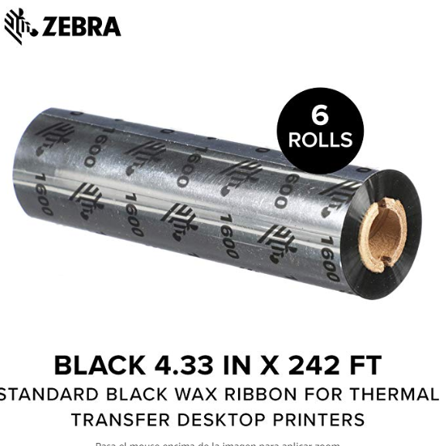

CINTA DE TRANSFERENCIA TÉRMICA ZEBRA |  |  |  | CÓDIGO | 5000762
 |  |  |  | FECHA REVISIÓN | 2019-10-09
 |  |  |  | ÁREA ESPECIALISTA: GGCA

DESCRIPCIÓN SAP: CINTA D/TRANSFERENCIA TERMICA ZEBRA
ITEM | DATOS | UNIDAD | PEDIDO |  | COMENTARIO
1 | Empresa proveedora | …. | (*)
2 | Fabricante | …. | (*)
3 | Marca | …. | (**)
4 | Modelo | …. | (*)
5 | País de origen | …. | (*)
6 | Norma de fabricación y ensayos | ….
7 | Embalaje |  | CAJAS QUE NO EXEDAN PESO DE 60 LB, PALETIZADAS Y FLEJADAS
8 | Garantía | N/A | N/A
9 | Material |  | Cinta de cera
10 | Dimensiones de impresión |  | 4.33" x 244' / 110mm x 74m
11 | Tipo |  | Rollo de cinta
12 | Modelo de impresoras compatibles |  | Zebra GK420t, GX420t, ZD500, TLP2844, GX430t,GC420t, LP2824, R2844-Z y ZD500R y similares
13 | Uso |  | Para impresora ZEBRA ZXP SERIES 3
14 | Rollos por lote | Unidad | 6
15 | Velocidad de impresión | Pulg / Seg | 6
16 | Peso | Libra | 1
17 | Número de parte |  | 8541630712
18 | Unidad de medida | Rollo
(*) A indicar por el oferente
(**) Timbrado en el material en alto o bajo relieve

 |  |  |  | ……………………………………………….
 |  |  |  | Fecha de la oferta

 | ………………………………………….
 | Olga García Pérez |  |  | ……………………………………………….
 | Gerente de Gestión y Control Administrativo |  |  | Nombre y firma del oferente
COMENTARIOS:
1- Este material cumplirá con todas las indicaciones detalladas en la especificación técnica correspondiente. 2- En caso de haber una solicitud adicional por parte de La Distribuidora o que el Fabricante entienda deba entregar información adicional, para la correcta evaluación de la propuesta, se deberá hacer por escrito y ser anexado a esta planilla de Datos Garantizados.

